1回目
単体テストエビデンス

アプリ名 | PG0181
単体テスト名 | ID
テストNo | No1６

パラメータ一覧のNo13の通りパラメータを与える

システム時間を確認

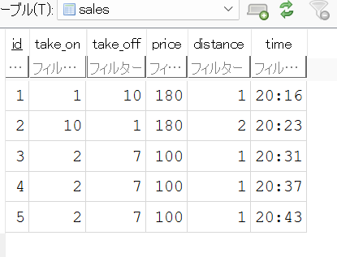

timeがシステム時間であるOK

